3点見積り法
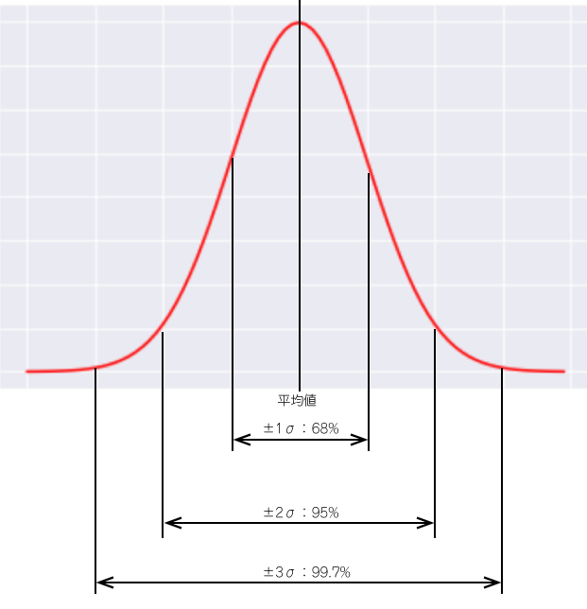
3点見積り法

概要
PMBOK®第３版、第６章のプロジェクト・タイム・マネジメントと第１１章のプロジェクト・リスク・マネジメント
で取り上げられている「3点見積り法」の計算用シートになります。

スケジュールの見積り精度を向上させるために使用します。
この見積りでは、点で見積もるのではなく、一定の範囲に入る確率を見積もることができます。
作業にかかる時間を、「悲観値」、「頻繁値」、「楽観値」とそれぞれ見積を行い、一定の計算を行います。
そして、正規分布に分布すると仮定して、標準偏差を用いて、特定期間で作業が終わる可能性を見積ります。

「悲観値」、「頻繁値」、「楽観値」の意味合いは以下の通りです。
悲観値：最悪のシナリオで進んだ場合の日数
頻繁値：最も現実的な流れで進んだ値
楽観値：最良のシナリオで進んだ場合の日数

数式
$$平均作業日数=\frac{悲観値+4× 頻繁値+ 楽観値}{6}$$

$$分散={\left(\frac{悲観値−楽観値}{6}\right)}^{2}$$

作業名 | 作業日数 |  |  | 平均作業日数 | 分散 | 標準偏差
 | 悲観値 | 頻繁値 | 楽観値
機能A | 25 | 20 | 15 | 20.0 | 2.8 | 1.7
機能B | 32 | 24 | 20 | 24.7 | 4.0 | 2
全体 | 57 | 44 | 35 | 44.7 | 6.8 | 2.6

予測範囲
42.1～47.3の範囲になる可能性は、68%
39.5～49.9の範囲になる可能性は、95%
36.9～52.5の範囲になる可能性は、99.7%

※ 参考：正規分布

